상품제안서
블랙야크26년형 UV차단 쿨토시+페이스 스카프 2종 세트 | 상품코드: S46406

 |  |  |  |  |  |  | 02-713-8555 | www.synergygift.co.kr
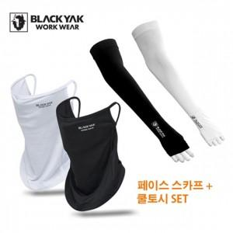

【상세/제작정보】

【인쇄/포장옵션】 | 라벨지 / 포장지포장

【공급단가】 | 수량 | 30~ | 100~ | 300~ | 1,000~ | 3,000~
*VAT별도 | 단가 | 15,360원 | 14,530원 | 13,820원 | 13,470원 | 13,230원

【상품 URL】 | https://www.synergygift.co.kr:443/src/goods_detail.php?gdno=46406

